Estadísticas
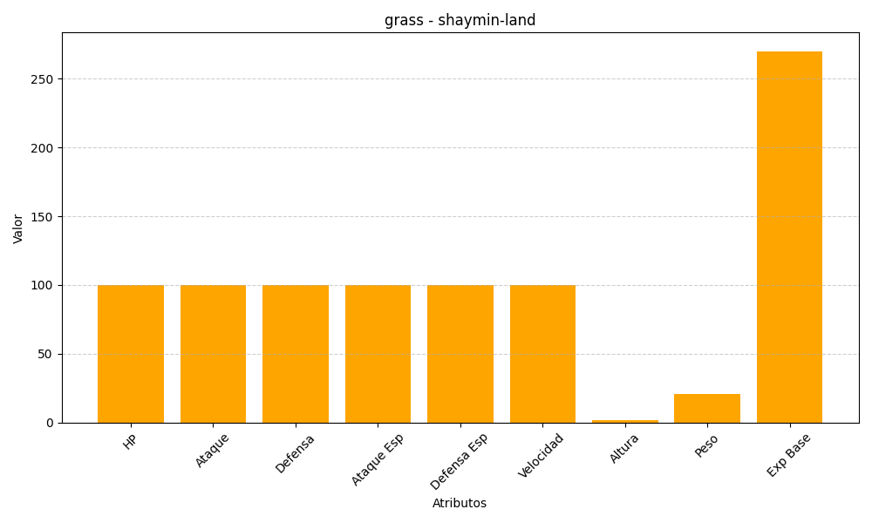
ID | Nombre | Tipo | HP | Ataque | Defensa | Ataque Especial | Defensa Especial | Velocidad | Altura | Peso | Experiencia Base
492 | shaymin-land | grass | 100 | 100 | 100 | 100 | 100 | 100 | 2 | 21 | 270

